유닛 탄생
훈련된 양 유닛은 해당 건물 입구에서 생성됩니다.
플레이어가 벽을 세워 유닛 포인트가 있다면 유닛은 렐리포인트로 이동합니다.
 | 번호 | 이름 | 설명
 | 1 | 유닛 생성 위치 | 훈련을 마친 유닛이 생성되는 위치입니다.
 | 2 | 랠리 포인트 | 유닛이 우선적으로 이동한 후 대기하는 위치입니다.

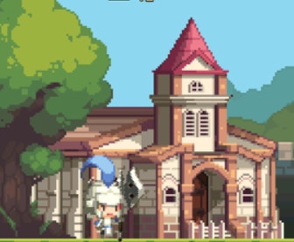

이동

1
2

Chart1
 | 무기 참고 이미지 | 투사체 이름 | 투사체 파일명 | 투사체 참고 이미지 | 투사체 폭발 파일명 | 투사체 폭발 참고 이미지 | 무기 및 투사체 크기 예시 | 특징 | 설명
Unit_sheapAssassin_Dagger |  | 0 | 0 | 0 | 0 | 0
Unit_sheapKnight_Sword |  | 0 | 0 | 0 | 0 | 0
Unit_sheap
Unit_sheap
Unit_sheap
Unit_sheapSpearman_ Spear |  | 0 | 0 |  | 0 | 0
Unit_sheapArcher_Bow |  | 0 | 0 |  | 0 | 0
Unit_sheap
Unit_sheap
Unit_sheap
Unit_sheapWizard_Staff |  | 0 | 0 | 0 | 0 | 0
Unit_sheap
Unit_sheap
Unit_sheap
Unit_sheap
Unit_sheap
Unit_sheap
Unit_sheap

유닛 무기&투사체&특징
이름 | 타입 | 타입(문자열) | 파일 명 | 무기 이름 | 파일 명 | 무기 참고 이미지 | 투사체 이름 | 투사체 파일명 | 투사체 참고 이미지 | 투사체 폭발 파일명 | 투사체 폭발 참고 이미지 | 무기 및 투사체 크기 예시 | 특징 | 설명
양 암살자 | 0 | 근거리 | Unit_sheapAssassin | 대거 | Unit_sheapAssassin_Dagger |  | none | none | none | none | none
양 기사 | 0 | 근거리 | Unit_sheapKnight | 검 | Unit_sheapKnight_Sword | 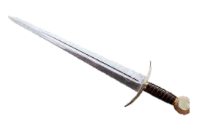 | none | none | none | none | none
 |  | 근거리 | Unit_sheap |  | Unit_sheap
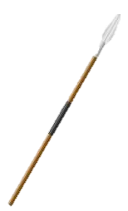
 |  | 근거리 | Unit_sheap |  | Unit_sheap
 |  | 근거리 | Unit_sheap |  | Unit_sheap
양 투창병 | 1 | 중거리 | Unit_sheapSpearman | 창 | Unit_sheapSpearman_ Spear |  | 창 | Unit_sheapSpearman_ Spear |  | none | none
양 궁수 | 2 | 원거리 | Unit_sheapArcher | 활 | Unit_sheapArcher_Bow |  | 화상 | Unit_sheapArcher_Arrow |  | none | none
 |  | 근거리 | Unit_sheap |  | Unit_sheap
 |  | 근거리 | Unit_sheap |  | Unit_sheap
 |  | 근거리 | Unit_sheap |  | Unit_sheap
양 마법사 | 2 | 원거리 | Unit_sheapWizard | 스태프 | Unit_sheapWizard_Staff | 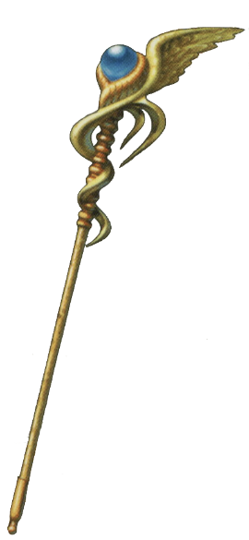 | none | none | none | none | none
 |  | 근거리 | Unit_sheap |  | Unit_sheap
 |  | 근거리 | Unit_sheap |  | Unit_sheap
 |  | 근거리 | Unit_sheap |  | Unit_sheap
 |  | 근거리 | Unit_sheap |  | Unit_sheap
 |  | 근거리 | Unit_sheap |  | Unit_sheap
 |  | 근거리 | Unit_sheap |  | Unit_sheap
 |  | 근거리 | Unit_sheap |  | Unit_sheap

 | <애니메이션>
 | O
 | X

